Einleitung
Einleitung

Danksagung

 | Dieses Excel-Tool – DRIVER+ Evaluations-Tool für Centres of Expertise – wurde im DRIVER+ Projekt innerhalb des 7. Forschungsrahmenprogramms entwickelt.

 |  | Version: | 1.0
 |  | Datum: | 12. März 2020
 |  | Autoren: | Marcel van Berlo, Lisette de Koning, Tineke Hof und Dirk Stolk (TNO)
 |  |  | Agnese Macaluso und David Regeczi (Ecorys)

 | Das DRIVER+ Projekt, das diese Ergebnisse hervorgebracht hat, hat im Rahmen der Finanzhilfevereinbarung Nr.607798 Mittel aus dem 7. Forschungsrahmenprogramm der Europäischen Union für Forschung, technologische Entwicklung und Demonstration erhalten. Die in diesem Dokument enthaltenen Informationen und Ansichten sind die der Autoren und spiegeln nicht unbedingt die offizielle Meinung der Europäischen Union wider.
 | Weder die Organe und Einrichtungen der Europäischen Union noch in ihrem Namen handelnde Personen können für die Verwendung der darin enthaltenen Informationen verantwortlich gemacht werden.

Ziel

 | Dieses Toolkit bietet Organisationen, die ein Centre of Expertise (CoE) von DRIVER+ werden möchten, Orientierungshilfen, mit denen sie einen auf ihren Fall zugeschnittenen strategischen Fahrplan entwickeln können. In diesem Toolkit wird vorgeschlagen, dafür einen drei-stufigen Prozess zu verfolgen: Orientierung und Positionierung, Gestaltung und Implementierung, Durchführung und Evaluation. Dieser Ansatz beruht auf dem Strategieverwirklichungsmodell, einem strukturierten und integralen Ansatz für organisatorische Übergänge und Leistungsverbesserungen. Das ursprüngliche Modell besteht aus drei Stufen: Positionierung, Gestaltung und Durchführung. Genauer gesagt, helfen die drei Stufen (oder Phasen) den Organisationen:
 | 1. | zu entscheiden, ob und wenn ja, welche DRIVER+ Produkte sie adaptieren möchten (Orientierung und Positionierung)
 | 2. | die vorbereitenden Schritte durchzuführen, um ein Centre of Expertise zu werden, bis hin zur formellen Errichtung als CoE (Gestaltung und Implementierung),
 | 3. | die Aktivitäten als ein CoE durchzuführen, Leistung mit Erwartungen abzugleichen und zu überlegen, ob/welche Anpassungen notwendig sind (Durchführung und Evaluation).
 | Diese Stufen sind indikativ und nicht verbindlich und jede Organisation kann ihren eigenen Weg beschreiten, um ein CoE von DRIVER+ zu werden. Wie der Status als CoE erreicht wird, hängt vom lokalen Kontext und den besonderen Eigenschaften der Organisation, dem nationalen und institutionellen Kontext, den Ambitionen und zur Verfügung stehenden Ressourcen, sowie dem Netzwerk von Organisationen, mit denen partnerschaftlich zusammengearbeitet werden soll bzw. die unterstützt werden sollen, ab.
 | Das Business Model Canvas (BMC; Osterwalder & Pigneur, 2010) ist ein nützliches Hilfsmittel, das Organisationen beim Durchlaufen der drei Stufen unterstützt. Je nach dem Kontext, in dem das potenzielle CoE arbeitet, ist es sinnvoll, die Verwendung des BMC an den Bereich des Krisenmanagements anzupassen, auch aus sprachlicher Sicht. Es ist daher ratsam Begriffe zu ändern, wie z. B. „Kunden“ durch „Nutzer“ zu ersetzen. Nachfolgend finden Sie eine kurze Beschreibung der Bausteine des BMC und wie jeder einzelne von ihnen zur Erforschung des Aufbaus eines CoE im Kontext von DRIVER+ relevant gemacht werden kann.

Funktionalitäten

 | Dieses interaktive Toolkit unterstützt Organisationen in den drei Stufen der Entwicklung zu einem Centre of Expertise. Dieses auf Excel basierende Werkzeug wurde so entwickelt und umgesetzt, dass es als ein Instrument zur Selbstevaluation verwendet werden kann. Die Antworten auf die Fragen können von der Organisation selbst auf einer Fünf-Punkte-Skala bewertet werden. Auf der Grundlage dieser Evaluationen gibt das CoE-Toolkit eine Beurteilung für die Stufen 1 und 2 ab. Für Stufe 3 bietet dieses Toolkit Leitfragen. |  |  | 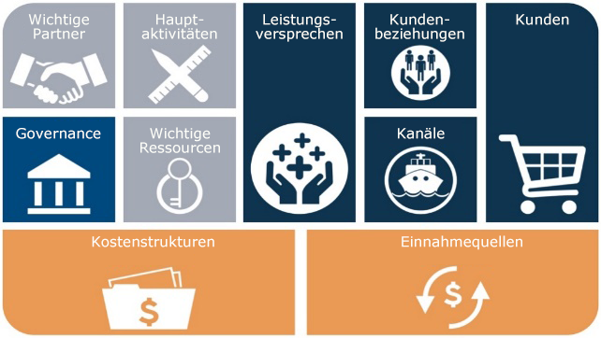

 | Dieses Toolkit basiert auf dem Geschäftsmodell Canvas (BMC; Osterwalder & Pigneur, 2010). Dieses aus einzelnen Bausteinen bestehende Modell wurde an die Verwendung im Bereich Krisenmanagement angepasst. Für jeden Baustein wurden Leitfragen und Empfehlungen formuliert, die den Nutzer bei der Selbsteinschätzung seiner/ihrer Organisation unterstützen.

Eigentum und Nutzung

 | © 2020 Dieses Evaluations-Tool für CoEs von DRIVER+ ist das Eigentum von TNO und Ecorys. Alle für die Nutzung dieses Tools relevanten Rechte werden durch das Lizenzsystem bestimmt: Creative Commons Attribution-NonCommercial 4.0 International. Einzelheiten hierzu finden Sie unter: https://creativecommons.org/licenses/by-nc/4.0/
 | Sie dürfen das Material teilen (d. h. in jedem beliebigen Medium oder Format kopieren und weitergeben) und anpassen (d. h. neu ordnen, umwandeln und darauf aufbauen). Sie müssen eine angemessene Quellenangabe machen, einen Link zur Lizenz angeben und angeben, ob Änderungen vorgenommen wurden. Dies ist auf jede angemessene Art und Weise erlaubt, Sie dürfen dabei aber nicht den Eindruck erwecken, dass der Lizenzgeber Ihnen oder Ihrer Nutzung zustimmt. Sie dürfen das Material nicht für kommerzielle Zwecke verwenden. Sie dürfen keine rechtlichen Bedingungen oder technischen Maßnahmen anwenden, die andere rechtlich daran hindern, etwas zu tun, was die Lizenz gestattet.

 |  | Ansprechpartner: | mailto:lisette.dekoning@tno.nl
 |  |  | mailto:agnese.macaluso@ecorys.com

DRIVER+ Centre of Expertise Assessment Tool

